关系图
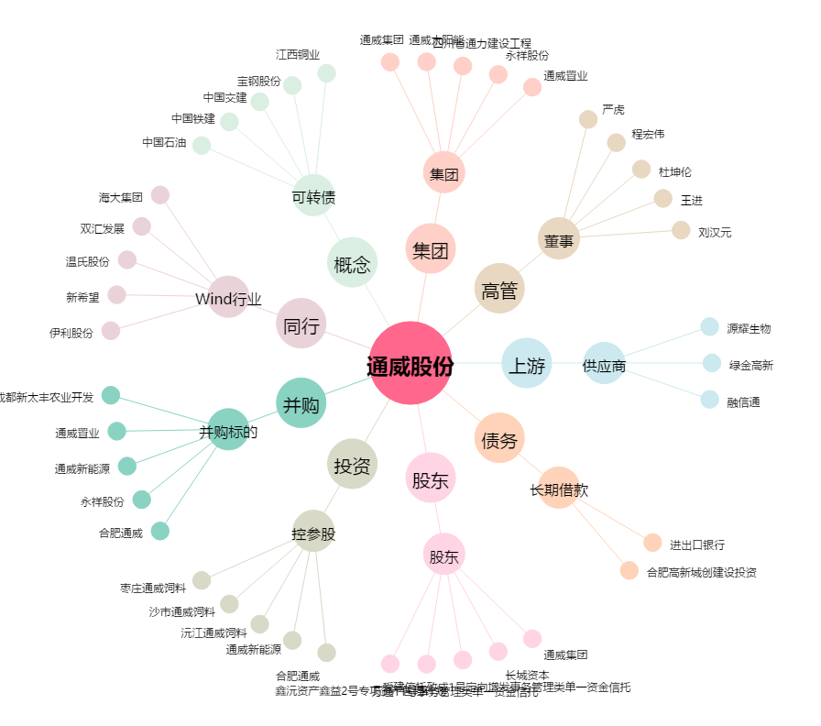
通威股份[600438.SH] - 关系概览图

